상품제안서
로이체 가습기 DH-03 | 상품코드: S01052

 |  |  |  |  |  |  | 02-713-8555 | www.synergygift.co.kr
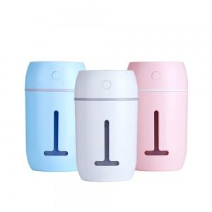 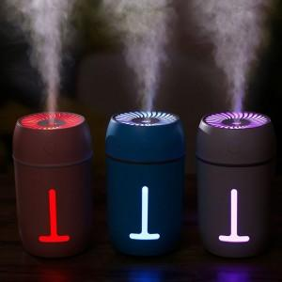

【상세/제작정보】

【인쇄/포장옵션】 | 실크 / 포장지포장

【공급단가】 | 수량 | 90~ | 200~ | 500~ | 1,000~ | 2,000~
*VAT별도 | 단가 | 8,590원 | 8,270원 | 7,960원 | 7,640원 | 7,450원

【상품 URL】 | https://www.synergygift.co.kr:443/src/goods_detail.php?gdno=1256

